可访问链接参考知识点
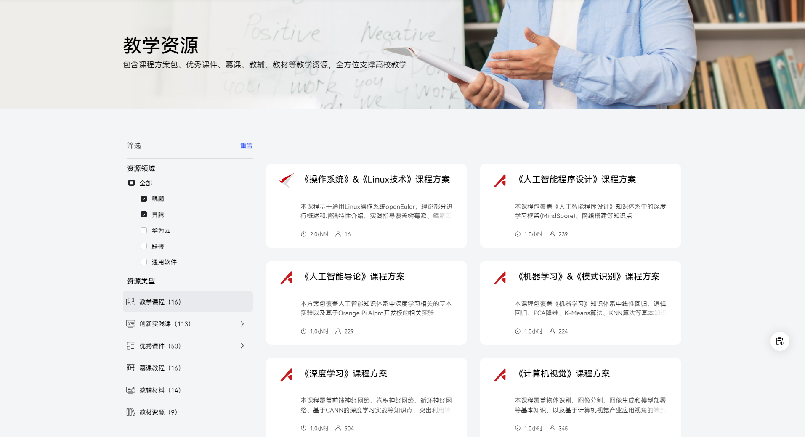
https://edu.hicomputing.huawei.com/teaching?activeTab=%E9%B2%B2%E9%B9%8F%E4%B8%93%E5%8C%BA,%E6%98%87%E8%85%BE%E4%B8%93%E5%8C%BA

